Instructivo-contacto

INSTRUCTIVO PARA SISTEMA FINANCIERO

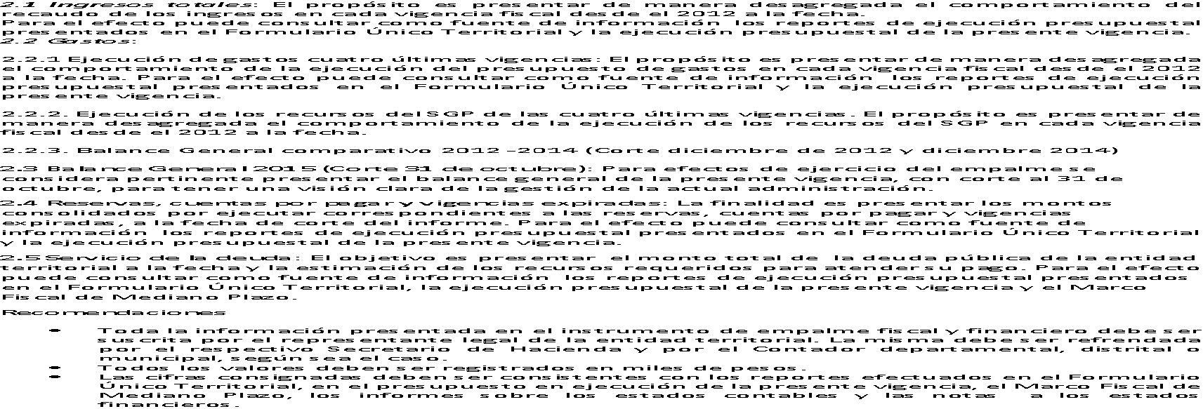
Nota 2. La información que se consigne en estos formatos debe venir acompañada de los Estados Financieros
anexos.

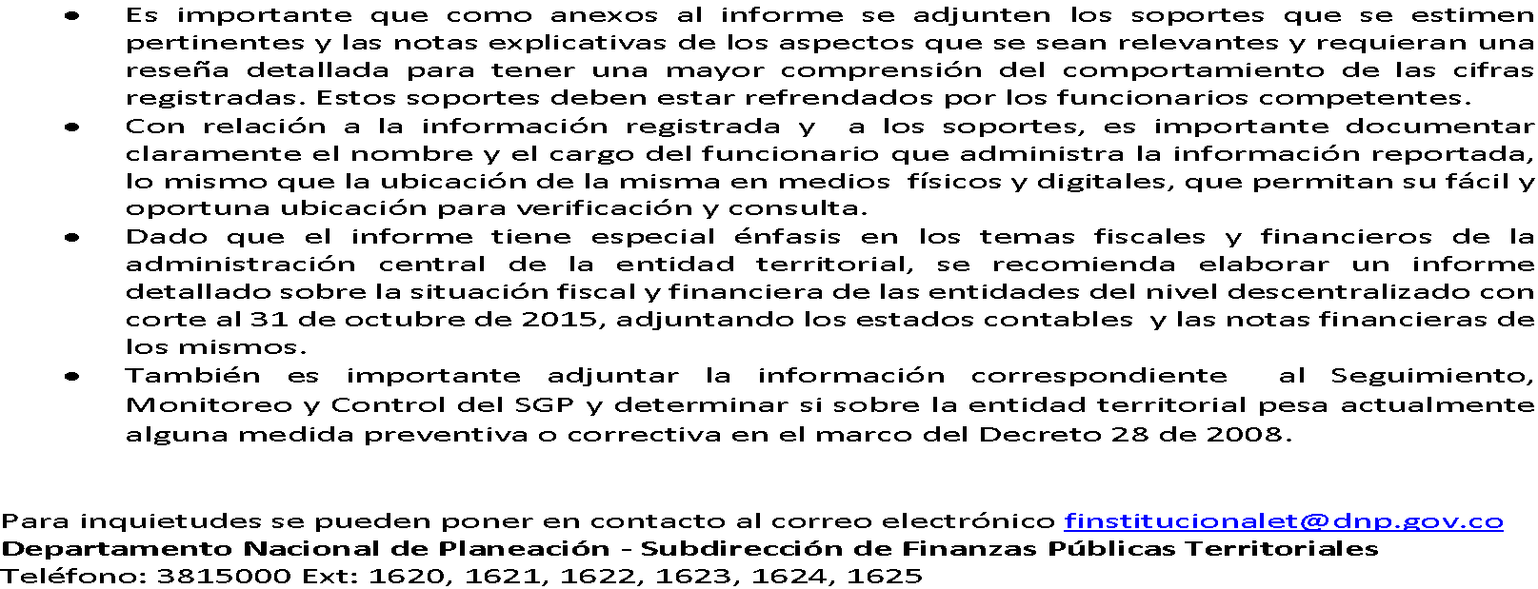

CANAL DE CONTACTO:
Javier Esteban Martínez
Asesor Secretaría General
jemartinez@alcaldiabogota.gov.co

